zadania
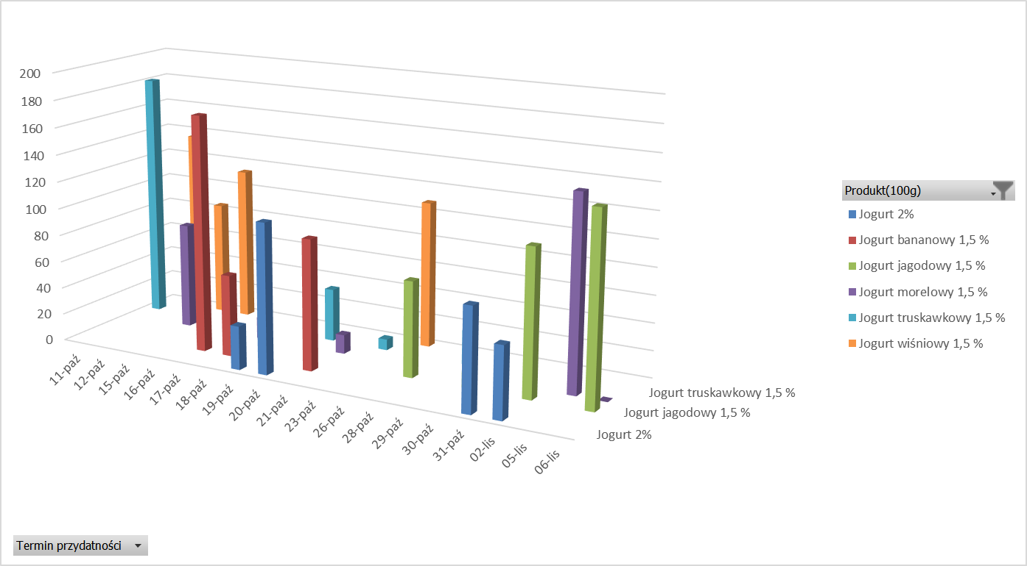
na podstawie arkusza Produkty
w arkuszu Dostawy zestawienie wstawić tabelę przestawną z danymi, jak na przykładzie poniżej:

w arkuszu Ogólne - Terminy wstawić tabelę przestawną z danymi, jak na przykładzie poniżej:

w arkuszu Dostawy - Przydatność wstawić tabelę przestawną z danymi, jak na przykładzie poniżej (dostawa od 25 do 28 września):

w arkuszu Wykres - jogurty -termin przyd wstawić tabelę przestawną oraz wykres przestawny z danymi, jak na przykładach poniżej:

4
Suma z Ilość magazynie | Etykiety kolumn
Etykiety wierszy | Jogurt 2% | Jogurt bananowy 1,5 % | Jogurt jagodowy 1,5 % | Jogurt morelowy 1,5 % | Jogurt truskawkowy 1,5 % | Jogurt wiśniowy 1,5 % | Suma końcowa
11.paź |  |  |  |  | 181 |  | 181
12.paź |  |  |  |  |  | 136 | 136
15.paź |  |  |  | 78 |  | 84 | 162
16.paź |  |  |  |  |  | 113 | 113
17.paź |  | 174 |  |  |  |  | 174
18.paź |  | 60 |  | 16 |  |  | 76
19.paź | 32 |  |  |  |  |  | 32
20.paź | 110 |  |  |  | 39 |  | 149
21.paź |  | 96 |  | 14 |  |  | 110
23.paź |  |  |  |  | 8 |  | 8
26.paź |  |  |  |  |  | 108 | 108
28.paź |  |  | 70 |  |  |  | 70
29.paź |  |  |  |  | 25 |  | 25
30.paź |  |  | 12 |  |  |  | 12
31.paź | 75 |  |  |  |  |  | 75
02.lis | 52 |  | 107 |  |  |  | 159
05.lis |  |  |  | 142 |  |  | 142
06.lis |  |  | 139 | 0 |  |  | 139
Suma końcowa | 269 | 330 | 328 | 250 | 253 | 441 | 1871

 | Jogurt 2% | Jogurt bananowy 1,5 % | Jogurt jagodowy 1,5 % | Jogurt morelowy 1,5 % | Jogurt truskawkowy 1,5 % | Jogurt wiśniowy 1,5 %
11.paź |  |  |  |  | 181
12.paź |  |  |  |  |  | 136
15.paź |  |  |  | 78 |  | 84
16.paź |  |  |  |  |  | 113
17.paź |  | 174
18.paź |  | 60 |  | 16
19.paź | 32
20.paź | 110 |  |  |  | 39
21.paź |  | 96 |  | 14
23.paź |  |  |  |  | 8
26.paź |  |  |  |  |  | 108
28.paź |  |  | 70
29.paź |  |  |  |  | 25
30.paź |  |  | 12
31.paź | 75
02.lis | 52 |  | 107
05.lis |  |  |  | 142
06.lis |  |  | 139 | 0

